概要
目標角度と現在角度の推移
項目 | 値
生成日時 | 2026-09-25 01:33:07
記録点数 | 1147
記録時間 [s] | 114.7
最終目標角度 [deg] | 90
最終指令角度 [deg] | 0
最終現在角度 [deg] | 0
最終角度誤差 [deg] | 0
最大追従誤差 [deg] | 0
最終状態 | TRANSLATING

把持点（生値） | 最小法線力 [N] | 平均法線力 [N] | 最大法線力 [N]
AMIR1 左指 | 0.02753749092 | 7.7599383843 | 26.004004031
AMIR1 右指 | 0.082635311384 | 9.4337911574 | 28.1922718
AMIR2 左指 | 8.0271748842E-05 | 8.4086957798 | 27.278907868
AMIR2 右指 | 0.00023993506393 | 10.070459565 | 30.289725851

把持点（把持直後=0補正） | 最小変動 [N] | 平均変動 [N] | 最大変動 [N]
AMIR1 左指 | 0.0029962209409 | 3.6648352823 | 19.250739175
AMIR1 右指 | 0.0059024032379 | 3.5481095689 | 21.315680713
AMIR2 左指 | 0.0022882122401 | 3.8561340743 | 18.963984319
AMIR2 右指 | 0.00010149268041 | 3.7750297026 | 20.313099895

把持点の法線力推移（表示用平滑値）
物体重心位置 | 初期値 [m] | 最終値 [m] | 変位 [m]
X | 2.5721210148E-22 | 0.38819706545 | 0.38819706545
Y | -1.3228627998E-21 | -1.9369336448E-05 | -1.9369336448E-05

把持直後基準の法線力変動

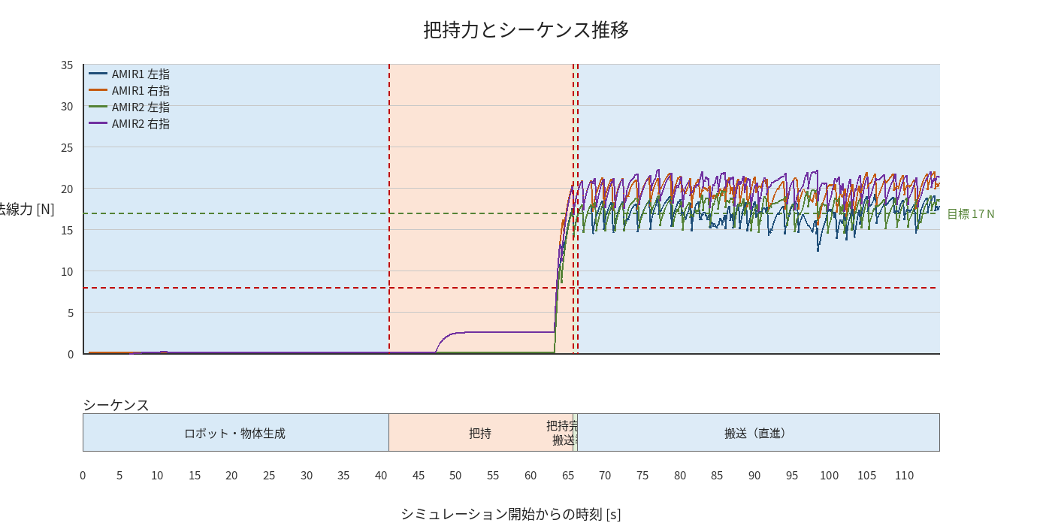

物体姿勢 XYZ（Roll・Pitch・Yaw）

物体重心位置のX-Y軌跡（Zは除外）

右指グラフ
